情報変更依頼シート
法人・団体名：
「京都丹波福祉職場ガイド」掲載情報変更依頼シート
 |  |  |  |  |  |  |  |  |  |  |  |  |  |  | 修正箇所の説明はこちら
南丹保健所福祉課 地域福祉係 行
送信者：
電話：
 | 提出先アドレス： | nanshin-ho-nantan-fukushi@pref.kyoto.lg.jp

※変更箇所のみを入力してください。

 | ①ひとことＰＲ |  |  |  |  |  |  |  |  |  |  |  |  | ※２５文字以内

 | ②所要時間 |  |  |  |  |  |  |  |  |  |  |  |  | ※必ず⑦「事業所名/所在地」と対応させ、どの事業所までの 所要時間であるのかを明記すること。 例）〇〇駅から車で１０分（Ｂ事業所まで） ※４５文字以内

 | ③事業種別 |  | 高齢 | 障害 |  |  |  | 児童 |  |  | 地域福祉 |  | 高齢/障害 | ※該当するものに○を入力

 | ④法人・団体名 |  |  |  |  |  |  |  |  |  |  |  |  | ※法人・団体種別（社会福祉法人、医療法人等）から記入する こと。 例）社会福祉法人□□

 | ⑤雇用形態 |  | 正規職員 |  | 非正規職員 |  |  |  |  |  |  |  |  | ※該当するものに○を入力

 | ⑥法人所在地 |  | 亀岡市 | 南丹市 |  |  |  | 京丹波町 |  |  |  |  |  | ※該当するものに○を入力

 | ⑦事業所名/所在地 | 【１行目】
 |  | Ａ | 事業所名称 |  |  |  |  |  |  |  |  |  |  | ※事業所の名称、所在地に変更がある場合に記入。 なお、事業所名称は正式名称で記入すること。
 |  |  | 所在地

 |  | 【２行目】
 |  | Ｂ | 事業所名称
 |  |  | 所在地

 |  | 【３行目】
 |  | Ｃ | 事業所名称
 |  |  | 所在地

 |  | 【４行目】
 |  | Ｄ | 事業所名称
 |  |  | 所在地

 |  | 【５行目】
 |  | Ｅ | 事業所名称
 |  |  | 所在地

 |  |  | ６以上事業所有 |  |  |  |  |  |  |  |  |  |  | ※該当する場合は○を入力

 | ⑧取得している認証、 実施している取組等 |  | きょうと福祉人材育成認証制度 |  |  |  |  |  |  | ＷＬＢ認証 |  | くるみん認証 |  | ※該当するものに○を入力

 |  |  | 第三者評価受診 |  |  |  | １ＤＡＹチャレンジ実施

 | ⑨写真 |  | 写真変更あり |  |  |  |  |  |  |  |  |  |  | ※写真に変更がある場合は○を入力し、画像データを提出すること。

 | ⑩データ | 職員数 |  |  |  |  |  |  |  | 人 |  |  |  | ※変更箇所を入力 ※担当者については例のように、「担当」や「ふりがな」を書くとわかりやすい。例）人事担当 山田（やまだ） ※ホームページのＵＲＬを入力された場合はガイド上にＱＲコードの貼付を行います。
 |  | ＴＥＬ |  |  |  | - |  |  | -
 |  | 担当者
 |  | Ｅ-ｍａｉｌ
 |  | ホームページ

 | ⑪法人・団体紹介 |  |  |  |  |  |  |  |  |  |  |  |  | ※１２０文字以内

 | ⑫職員メッセージ |  |  |  |  |  |  |  |  |  |  |  |  | ※９０文字以内

 | ⑬主な職員データ | 【１行目】 |  |  |  |  |  |  |  |  |  |  |  | ※勤務先：⑦「事業所名/所在地」と対応させ、アルファベットで 入力すること。 例）Ａ，Ｂ モデル給与：初任給を記入してください。 なお、給与には毎月、当該職員全員に支給される 手当を含めた金額を記入いただいて構いません。 ただし、その場合は「〇〇手当（■円）を含む」との 記載が必要となりますので御留意ください。 例）給与〇〇万円 （住宅手当■円、夜勤手当〇円×3回分含む） モデル賞与：例）年２回、４箇月
 |  | 勤務先
 |  | 職種
 |  | モデル給与

 |  | モデル賞与
 |  | その他手当

 |  | 夜勤
 |  | 年間休日
 |  | 資格要件

 |  | 【２行目】
 |  | 勤務先
 |  | 職種
 |  | モデル給与

 |  | モデル賞与
 |  | その他手当

 |  | 夜勤
 |  | 年間休日
 |  | 資格要件

 |  | 【３行目】
 |  | 勤務先
 |  | 職種
 |  | モデル給与

 |  | モデル賞与
 |  | その他手当

 |  | 夜勤
 |  | 年間休日
 |  | 資格要件

 |  | 【４行目】
 |  | 勤務先
 |  | 職種
 |  | モデル給与

 |  | モデル賞与
 |  | その他手当

 |  | 夜勤
 |  | 年間休日
 |  | 資格要件

 |  | 【５行目】
 |  | 勤務先
 |  | 職種
 |  | モデル給与

 |  | モデル賞与
 |  | その他手当

 |  | 夜勤
 |  | 年間休日
 |  | 資格要件

 |  |  | 他にも職種あり |  |  |  |  |  |  |  |  |  |  | ※該当する場合は○を入力

修正箇所説明
「京都丹波福祉職場ガイド」修正箇所の説明
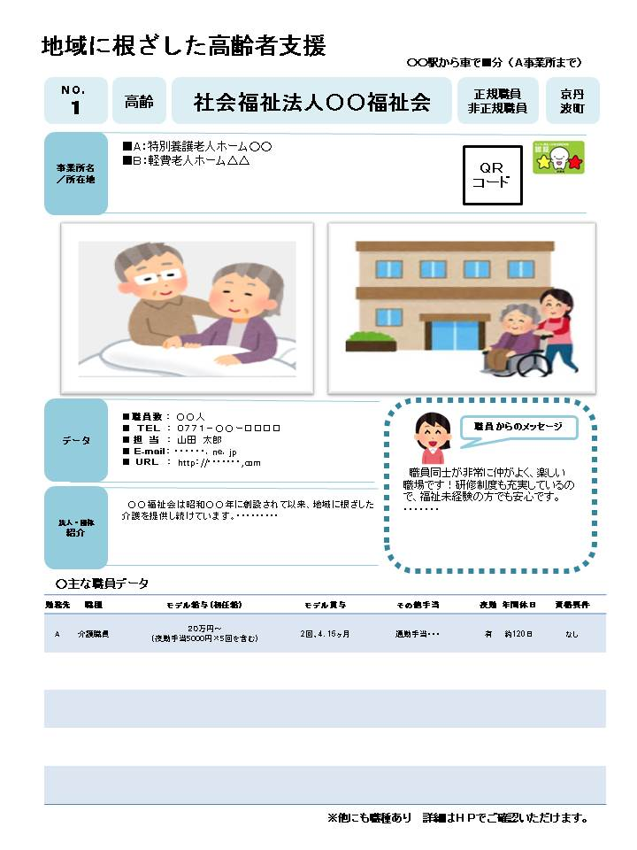

①
②
③
④
⑤
⑥

⑦
➇

⑨

⑩
⑫

⑪

⑬

 | ①ひとことPRを表示します。（２５文字以内） 例）年間休日〇〇日！仕事とプライベート両立できます！
 | ②目印となる建物（駅、公共施設等）から主たる事業所までの所要時間を表示します。主たる事業所は⑦のアルファベットと対応させてください。 例）〇〇駅から車で■分（Ａ事業所まで）
 | ③事業種別を表示します。「高齢/障害/児童/地域福祉/高齢・障害」
 | ④法人・団体名を表示します。
 | ⑤職員の雇用形態を表示します。「正規職員/非正規職員」
 | ⑥法人・団体の本部が所在する市町を表示します。「亀岡市/南丹市/京丹波町」
 | ⑦事業所及びその所在地を表示します。なお、スペースの関係上、表示する事業所は５箇所までとし、表示できない事業所がある場合は「その他事業所あり」と表示します。
 | ⑧法人・団体が取得している認証や実施している取組についてアイコンで表示します。 ・きょうと福祉人材育成認証制度における認証 ・ＷＬＢ認証 ・くるみん認証 ・１ＤＡＹチャレンジ実施 ・第三者評価受診
 | ⑨写真を２枚表示します。
 | ⑩法人データ（職員数、電話番号、採用担当者、担当者メールアドレス、ホームページＵＲＬ）を表示します。なお、ホームページＵＲＬの記入があった場合は、ＱＲコードを挿入します。
 | ⑪法人・団体の紹介を表示します。（１２０文字以内）
 | ⑫職員メッセージを表示します。（９０文字以内）
 | ⑬勤務先：⑦に記入された事業所と対応させてください。 （アルファベットで表記） 職種：施設で働いておられる方の職種を記入してください。 モデル給与：初任給を記入してください。 なお、給与には毎月、当該職員全員に支給される手当を含めた金額を記入いただいて構いません。ただし、その場合は「〇〇手当（■円）を含む」との記載が必要となりますので御留意ください。 （例）住宅手当、夜勤手当、資格手当が毎月給与とあわせて支給される。→給与〇〇万円（住宅手当■円、夜勤手当〇円×3回分、資格手当△円含む） モデル賞与 ：賞与の年回数、何ヶ月分かを記入してください。 その他手当 ：モデル給与に含まれるものの他、支給されうる手当等がありましたら記入してください。

